Hoja1
2024-01-20

LA PAZ 28 - HAEDO 4460-2005
BUENOS AIRES luquearti@gmail.com
____________________________________________________________________________________
"MANIJAS FIJAS”
“Hº Niquelado”
“Tipo PUENTE”
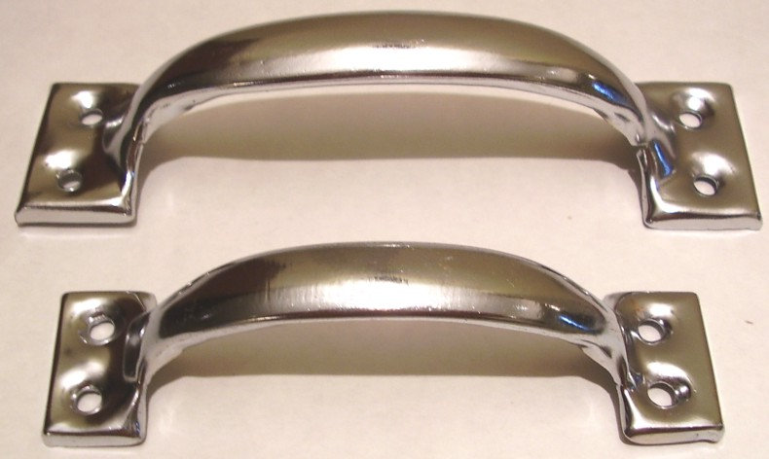

COD. | DESCRIPCION | PRECIO
MI-1019 | Manija FIJA Hº Niquelado 76mm (3") | $ 100.38
MI-1020 | Manija FIJA Hº Niquelado 101mm (4") | $ 142.23
MI-1021 | Manija FIJA Hº Niquelado 127mm (5") | $ 192.42
MI-1022 | Manija FIJA Hº Niquelado 152mm (6") | $ 508.00

CAJA X 12 UNIDADES

T

